命令列表
命令返回值 | 命令 | 命令参数
boolean： 成功返回true，失败返回false | AGM.Modelling.SetEntityColor( entity|Array of entities, r, g, b ) | entity|Array of entities：一个entity，或者是一组entity 可以是face、edge、vertex的任意组合； 如果是一组entity，所有的entity需要属于同一个body | r (double)：颜色分量 | g (double)：颜色分量 | b (double)：颜色分量
boolean： 成功返回true，失败返回false | AGM.Modelling.SetColor( ModelObject, red, green, blue ) 范例：block.js | ModelObject (AGM.Object) : 一个body | r (double)：颜色分量 | g (double)：颜色分量 | b (double)：颜色分量
object : 成功返回edge对象；失败返回null | AGM.Modelling.PickEdge( point, vector, apertureb, body) 范例：blend.js\chamfer1.js\chamfer2.js | point (AGM.Position) : 射线起点 | vector (AGM.Vector) : 射线方向 | apertureb (double)：射线半径，一般设为10e-4；对于某些候选edge，射线的起点和方向不好计算，可以把这个值增大，确保射线和edge相交 | body : 如果有，表示从特定的body上选择边
object : 成功返回face对象；失败返回null | AGM.Modelling.PickFace( point, vector, apertureb, body) 范例：chamfer2.js | point (AGM.Position) : 射线起点 | vector (AGM.Vector) : 射线方向 | apertureb (double)：射线半径，一般设为10e-4 | body : 如果有，表示从特定的body上选择面
object : 成功返回Vertex对象；失败返回null | AGM.Modelling.PickVertex( point, vector, apertureb, body) | point (AGM.Position) : 射线起点 | vector (AGM.Vector) : 射线方向 | apertureb (double)：射线半径，一般设为10e-4 | body : 如果有，表示从特定的body上选择顶点
boolean： 成功返回true，失败返回false | AGM.Modelling.BlendEdge( edge|Array of edges, radius ) 范例：chamfer2.js | edge|Array of edges： 一个edge，或者是一组edge 如果是一组edge，这些edge应该连在一起，并且属于同一个body | radius (double)：圆角半径
boolean： 成功返回true，失败返回false | AGM.Modelling.ChamferEdge( edge|Array of edges, left_range, left_face, right_range) 范例：chamfer1.js\chamfer2.js | edge|Array of edges： 一个edge，或者是一组edge 如果是一组edge，这些edge应该连在一起，并且属于同一个body | left_range (double) : edge左侧的面的倒角值 如果不设置后两个参数left_face和 right_range，那么倒角时left_range = right_range | left_face : 用来指定哪个面是edge的左侧，对于一组edge，只需指定第一个edge的左侧 | right_range (double) : edge右侧的面的倒角值
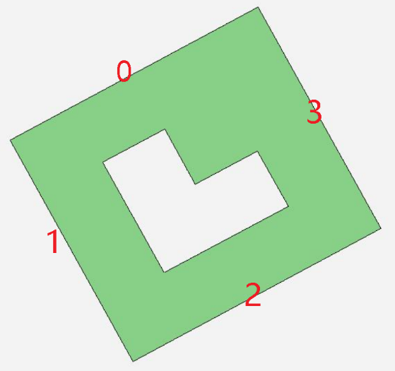
array : 成功返回一组edges，失败返回null | AGM.Modelling.GetFaceExternalEdges( face ) 得到face外轮廓上的edges 范例：get_face_edges.js | face：输入的面

boolean： 成功返回true，失败返回false | AGM.Modelling.BlendFace( face|Array of faces, radius ) 对面上所有的edge都倒R角，这些面必须属于同一个body | face|Array of faces：输入一个面或者一组面 | radius：R角半径
boolean： 成功返回true，失败返回false | AGM.Modelling.ChamferFace( face|Array of faces, range ) 对一个面或者一组面上的所有edge都倒C角，这些面必须属于同一个body （但是如果要处理两边不对称的C角，需要用AGM.Modelling.GetFaceExternalEdges + AGM.Modelling.ChamferEdge） | face|Array of faces：输入一个面或者一组面 | range：C角距离
array : 成功返回一组faces，失败返回null | AGM.Modelling.GetBodyFaces(ModelObject) 得到一个body上所有的面 范例：set_entity_color.js | ModelObject：输入一个body
array : 成功返回一组新的edges，失败返回null | AGM.Modelling.AssignFirstEdge(Array of edges, first_edge) 调整Array of edges的顺序，在Array of edges里找到first_edge然后移动到最前面的位置 使用场景：用户通过AGM.Modelling.GetFaceExternalEdge得到面的外环上所有的edges（Array of edges），然后想用AGM.Modelling.ChamferEdge2对Array of edges进行倒角，在使用AGM.Modelling.ChamferEdge2之前可以调用AGM.Modelling.AssignFirstEdge指定一条边作为Array of edges的第一条边；因为AGM.Modelling.ChamferEdge2对倒角的计算和第一条边相关 范例：chamfer2_1.js | Array of edges：一组edge 注意，Array of edges需要满足两个条件： 1. 需要包括first_edge 2. 需要形成封闭的环 | first_edge：需要放到最前面的edge
boolean： 成功返回true，失败返回false | AGM.Modelling.ChamferEdge2(edge|Array of edges, distance, on_face, angle) distance是边在选定面on_face上偏移的距离，根据distance和angle算出边在另一个面上的偏移距离 范例：chamfer2_1.js\chamfer2_2.js | edge|Array of edges：一个edge，或者是一组edge 注意： 1. 如果第一个参数是Array of edges，那么取第一个边（on_face应该是第一条边一侧的面），根据distance和angle算出第一条边在另一个面上的偏移距离，然后去偏移所有的edges | distance：选定面上偏移的距离 | on_face：选定的面 | angle：角度
array : 成功返回一组loop，失败返回null | AGM.Modelling.GetLoops (face) 返回输入face上的所有的环 范例：get_loop_type.js | face：输入的一个面
int： -1代表内环 0代表不能确定 1代表外环 | AGM.Modelling.GetLoopType(loop) 输入一个loop，判断是内环还是外环 范例：get_loop_type.js | loop：输入的一个环
array : 成功返回一组edges，失败返回null | AGM.Modelling.GetEdges(entity) 返回输入entity上所有的edges 范例：get_loop_type.js | entity：可以是一个loop或者face
boolean： 成功返回true，失败返回false | AGM.Modelling.SaveSat(filepath, version=-1, unit="millimeter", product_id="Copyright @ MISUMI Group Inc. All Rights Reserved.") 范例：Export.js | filepath：SAT文件路径 | version: SAT文件版本号，可以输入数字，比如16就代表16版本的Sat 如果不设置version就是当前的Sat版本，当前的版本是28 | unit: 单位，字符串，目前支持"millimeter"和"inch" 如果用户不设置unit，默认是"millimeter" | product_id: SAT文件作者，字符串 如果用户不设置product_id，默认是“Copyright @ MISUMI Group Inc. All Rights Reserved.”
boolean： 成功返回true，失败返回false | AGM.Modelling.ImportFile(filepath, logpath) 可以导入Sat、Step文件 | filepath：导入的Sat、Step文件 | logpath：log文件的路径，如果设置路径就在用户给定的路径下生成，如果设置“.”就在当前导入的文件所在的路径下生成，如果不设置不生成文件
boolean： 成功返回true，失败返回false | AGM.Modelling.ExportFile(filepath, unit, part, logpath, author=“ksdm”, organization=“Copyright @ MISUMI Group Inc. All Rights Reserved.”) 可以导出Step、Iges、x_t文件（保存Sat用AGM.Modelling.SaveSat） 范例：Export.js | filepath：导出的Step、Iges、x_t文件 | unit: 单位，字符串，目前支持"millimeter"和"inch" 如果用户不设置unit，默认是"millimeter" | part: 0或者1，0表示1️以装配方式导出iges、step；1表示以multi-body的零件形式导出iges、step；默认是1 | logpath：log文件的路径，如果设置路径就在用户给定的路径下生成，如果设置“.”就在当前导出的文件所在的路径下生成，如果不设置不生成文件 | author：作者信息，字符串 默认是"ksdm" | orginization：组织信息，字符串 默认是“Copyright @ MISUMI Group Inc. All Rights Reserved.”
boolean： 成功返回true，失败返回false | AGM.Modelling.CreateEdgeByLaw( parameters, equation_x, equation_y, equation_z, start, end, *.exp, out WireBody) 线方程定义 范例：edge_by_law.js | parameters: 字符串形式的线方程参数 | equation_x\equation_y\equation_z: 字符串形式的线方程的三个分量 vec(equation_x, equation_y, equation_z) | start: 线方程的起始参数 | end: 线方程的终止参数 | *.exp: 公式定义文件 | out WireBody: 生成的线框体
boolean： 成功返回true，失败返回false | AGM.Modelling.GetPosAndDirOnEdge( wire, param, out position, out vector ) 得到edge上param位置处的坐标和方向 范例：edge_by_law.js | wire: 输入的edge | param: 参数位置，0<=param<=1；0代表edge的起点，1代表edge的终点 | out position: edge上param处的坐标 | out vector: edge上param处的方向
boolean： 成功返回true，失败返回false | AGM.Modelling.ConnectEdges( Array of edges, out WireBody) 将输入的几条edge连接到一起 范例：edge_by_law.js | Array of edges: 输入的待连接的edge | out WireBody: 输出的连接后的结果
boolean： 成功返回true，失败返回false | AGM.Modelling.Sweep( profile, path, self_int_check = 1, sweep_with_axis=null, draft = 0) 将profile轮廓沿着path路径扫略，扫略的结果在profile中返回 范例：edge_by_law.js\Re_helix.js | profile: 输入的轮廓 | path: 输入的扫略路径 | self_int_check: 是否检查sweep过程中的自相交；self_int_check = 0是不检查，self_int_check=1是检查；用户不设置self_int_check，默认为1 | sweep_with_axis: 用户可以指定一个vector，保证sweep出来的body的任何截面都包含这个vector，如右图可以指定z轴；用户不设置默认为null | 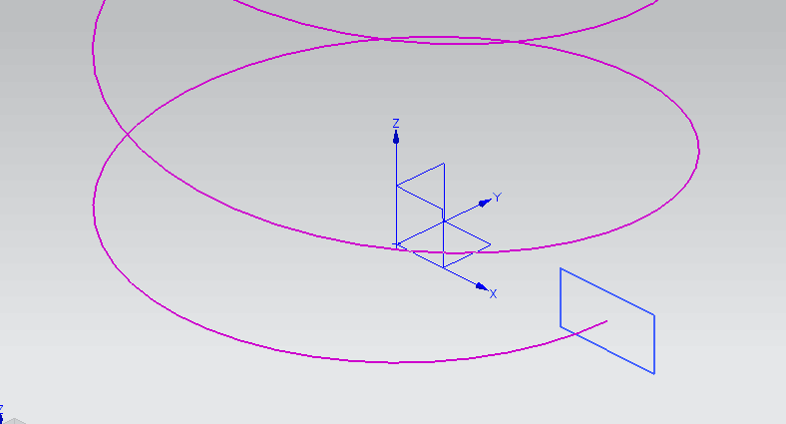 |  | draft: 扫略时的拔模斜度
boolean： 成功返回true，失败返回false | AGM.Modelling.CreatePlanarDisk( position, normal, radius, out ModelObject ) 创建圆盘形状的扫描轮廓 | position: 输入圆盘中心坐标 | normal: 输入圆盘法线方向 | normal: 输入圆盘半径 | out ModelObject : 生成的圆盘对象
boolean： 成功返回true，失败返回false | AGM.Modelling.CreateRectPlane( position, normal, xaxis, width, height, out ModelObject ) 创建矩形扫描轮廓 | position: 输入矩形中心点坐标，也是矩形局部坐标系的原点 | normal: 输入矩形法线方向，也是矩形局部坐标系的z轴方向 | xaxis: 输入形局部坐标系的x轴方向 | width: 矩形沿着局部坐标系的x轴方向的总长度 | height: 矩形沿着局部坐标系的y轴方向的总长度 | out ModelObject : 生成的矩形对象
boolean： 成功返回true，失败返回false | AGM.Modelling.CreateHelixEdge( axis_start, axis_end, start_dir, radius, thread_distance , right_handed, out WireBody ) 创建螺旋线 范例：edge_helix.js | axis_start: 螺旋线中心线起点 | axis_end: 螺旋线中心线终点 | start_dir: axis_start到螺旋线起点的方向 | radius: 螺旋线半径 | thread-distance: 螺距 | right_handed: 表示右手螺旋还是左手螺旋 | out ModelObject : 生成的螺旋线
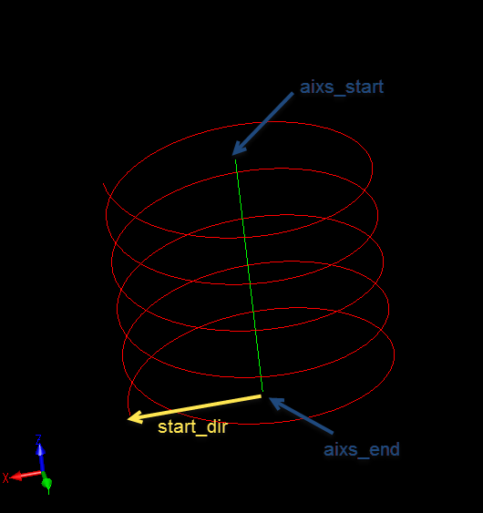
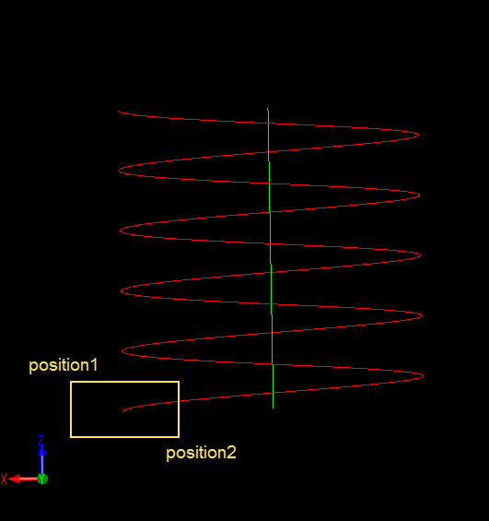

boolean： 成功返回true，失败返回false | AGM.Modelling.CreateRectPlane2( position1, position2, out ModelObject ) 创建矩形截面的方法二 范例：edge_helix.js | position1: 矩形截面上的第一个对角点 | position2: 矩形截面上的第二个对角点 | out ModelObject : 生成的矩形对象
boolean： 成功返回true，失败返回false | AGM.Modelling.CreateLineEdge( pos1, pos2, out WireBody ) 创建直线 | pos1 : 直线的起点 | pos2 : 直线的终点 | out ModelObject : 生成的直线
boolean： 成功返回true，失败返回false | AGM.Modelling.CopyFace( face, out sheebody ) 拷贝模型上的面 | face : 模型上的面 | out sheebody : 生成的面
boolean： 成功返回true，失败返回false | AGM.Part.RemoveBody( id ) 删除一个body | id : body的序号
boolean： 成功返回true，失败返回false | AGM.Part.RemoveAllBody( ) 删除所有 的body
boolean： 成功返回true，失败返回false | AGM.Sketcher.ConvertToWire( DoGSketch, out WireObject) 删除所有 的body 范例: fillet_vertex.js | DoGSketch : 草图名称 | out WireObject : 生成的线框体轮廓
object : 成功返回一个vertex对象；失败返回null | AGM.Modelling.PickVertex( point, vector, apertureb) 选择一个顶点 范例: fillet_vertex.js | point (AGM.Position) : 射线起点 | vector (AGM.Vector) : 射线方向 | apertureb (double)：射线半径，一般设为10e-4
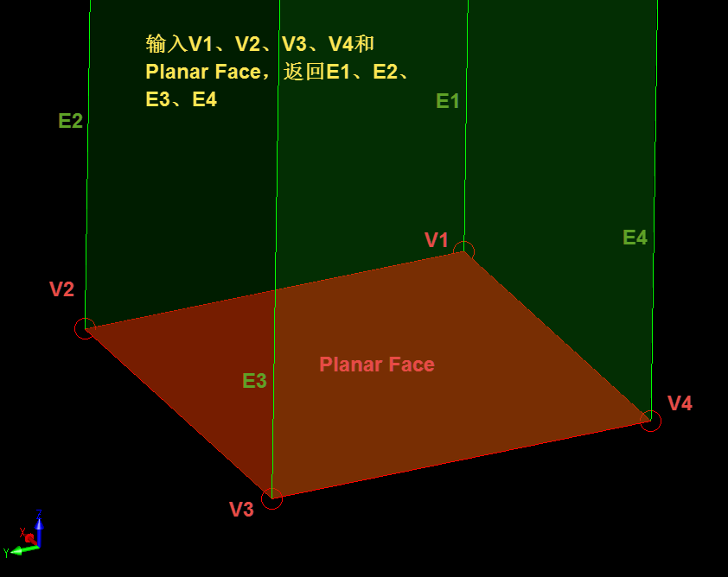
array : 成功返回一组vertices，失败返回null | AGM.Modelling.GetVertices( entity | array of entity) 得到一个或者多个Face、Edges的顶点 | entity | array of entity : 一个或者多个Face、Edges
boolean： 成功返回true，失败返回false | AGM.Modelling.FilletVertex( vertex | array of vertices, radius ) 线框体轮廓顶点倒角 范例: fillet_vertex.js | vertex | array of vertices : 一个或者多个verter | radius : 倒角半径
boolean： 成功返回true，失败返回false | AGM.Modelling.CoverPlanarWire( WireBody, out SheetBody ) 把线框体轮廓转换成片体轮廓 范例: fillet_vertex.js | WireBody : 输入的线框体轮廓 | out SheetBody : 输出的片体轮廓（可以用于拉伸）
成功: 1.如果输入是一个vertex, 返回一个edge; 2.如果输入是一组vertex, 返回一组edge 失败: 返回null | AGM.Modelling.GetNonPlanarEdgesByVertices( vertex | array of vertex, face ) 得到连接在同一个vertex上，并且不属于输入平面face的所有的edge 范例: get_nonplanar_edges_by_vertices.js | vertex | array of vertex : 一个点或者一组点, 得到连接在同一个vertex上的所有的edge | face : 输入的平面（返回edge时会删除属于平面的edge）
boolean： 成功返回true，失败返回false | AGM.Modelling.ScalePart( scale ) 缩放整个零件文档里面所有的body | scale : double类型，缩放比例
boolean： 成功返回true，失败返回false | AGM.Modelling.ScaleBody( body, scale ) 缩放指定的body | body : 指定的body对象 | scale : double类型，缩放比例
boolean： 成功返回true，失败返回false | AGM.Sketcher.ConvertToPath( DoGSketch, out WireObject) 将草图轮廓转换为扫略路径 范例:SweepCut.js\SweepCut_2.js | DoGSketch : 草图名称 | out WireObject : 生成的扫略路径
boolean： 成功返回true，失败返回false | AGM.Modelling.Combine( blank, tool0, tool1, tool2...) 将所有的body（blank, tool0 - tooln）合并到blank上 注意：所有的body必须是互不相交的 范例:Combine&Separate.js | blank : 所有的body都合并到输入的blank body上 | tool0 - tooln: 待合并的body，数量可以任意多
boolean： 成功返回true，失败返回false | AGM.Modelling.Separate( ModelObject, out Array of ModelObject) 如果ModelObject内部包含不相连的几块，则将每块都转成一个body；如果ModelObjec本身只有一块，那么输出的数组就只包含输入的ModelObjec一个body 范例:Combine&Separate.js | ModelObject : 输入的待拆分的body | out Array of ModelObject : 输入是一个空的数组，拆分出来的body放到数组中输出
boolean： 成功返回true，失败返回false | AGM.Modelling.ConvertFaceToPath( face, out WireObject, bExternel = false ) 提取face的轮廓生成扫略路径 范例:SweepCut_3.js | face : 输入的face | out WireObject : 生成的扫略路径 | bExternel：bool类型输入变量，默认是false; bExternel = false，这个command会转换面上的所有loops创建一个线框体; bExternel = true，这个command只会转换面上的最外面的loop创建一个线框体
boolean： 成功返回true，失败返回false | AGM.Modelling.ConvertFaceToPath( face, out WireObject ) 提取face最外层的轮廓生成扫略路径 范例:SweepCut_3.js | face : 输入的face | out WireObject : 生成的扫略路径
boolean： 成功返回true，失败返回false | AGM.Modelling.SetBodyName( ModelObject, bodyName ) 设置body的名称（导出的iges、step可以包含body的名称） 范例:body_name.js | ModelObject : 输入的body对象 | bodyName：body名称
boolean： 成功返回true，失败返回false | AGM.Modelling.ExportDrw( filepath, drawingName, drawingView ) 导出dwg、dxf用新的命令，drawingName是用户在导出的dwg、dxf里面设置的字符串；drawingView用来控制导出的dwg、dxf里面的视图；原来的AGM.Modelling.ExportFile不再支持导出dwg、dxf | filepath ： dwg、dxf文件路径 | drawingName：用户在导出的dwg、dxf里面设置的字符串 | drawingView ：整数类型 参数说明如下： 个位上的1或者0表示是否导出主视图； 十位上的1或者0表示是否导出右视图； 百位上的1或者0表示是否导出俯视图； 比如： drawingView=101表示导出主视图和俯视图 drawingView=11表示导出主视图和右视图 drawingView=100表示导出俯视图 默认drawingView=111导出全部视图
boolean： 成功返回true，失败返回false | AGM.Modelling.SplitBody( inbody, position, normal, out body1, out body2 ) 切割后inbody失效，生成的body在body1和body2里面返回；沿着切平面方向的body放到body1中先返回，背离切平面方向的body放到body2中后返回 | inbody ：待切割的body | position ：切割平面的原点 | normal ：切割平面的法向 | out body1 ： 切割后生成的第一个body，沿着切平面法向 | out body2 ： 切割后生成的第二个body，背离切平面法向
boolean： 成功返回true，失败返回false | AGM.Modelling.ReflectBodies( ModelObject | Array of ModelObject, position, normal, out ModelObject | Array of ModelObject ) 输入的可以是一个body，返回的就是这个body的镜像体；输入的是一组body，按照输入顺序返回这组body的镜像体。 原始输入的body还在，返回的是镜像后的body | ModelObject | Array of ModelObject： 输入的可以是一个body，也可以是一组body | position ：镜像平面的原点 | normal ：镜像平面的法向 | out ModelObject | Array of ModelObject： 输入的可以是一个body，返回的就是这个body的镜像体；输入的是一组body，按照输入顺序返回这组body的镜像体
boolean： 成功返回true，失败返回false | AGM.Modelling.ConvertFaceToProfile( face, out SheetObject); 将输入的face转换成sweep用的profile | face: 输入的面 | out SheetObject：生成的sweep用的profile
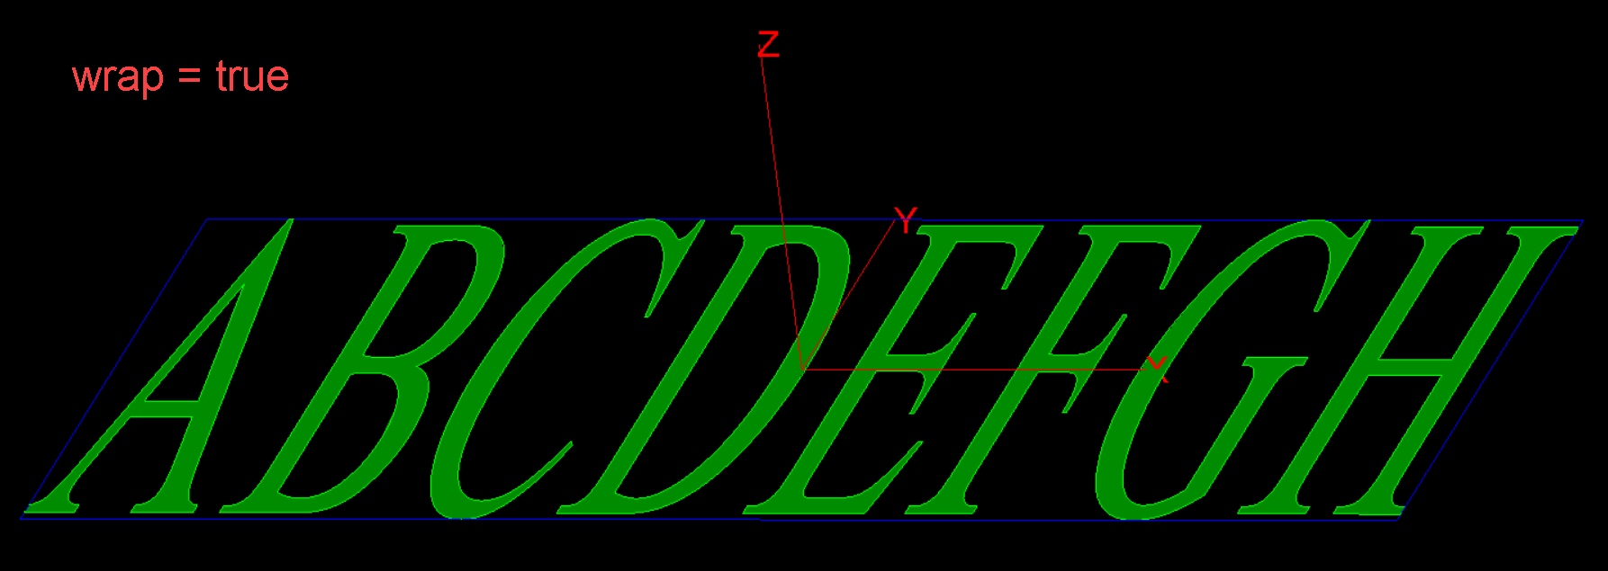
boolean： 成功返回true，失败返回false | AGM.Modelling.CreateTextSheet( text, fontname, fontsize, xlength, ylength, target_origin, target_x_axis, target_y_axis, wrap, out ModelObject); 创建刻字轮廓 范例: planar_text.js, cylindrical_text.js | text (string): 输入的文本 | fontname (string): 输入的字体名称 | fontsize (double): 输入的字体大小 | xlength\ylength (double): 用于限制字体轮廓的方框的长度和宽度（见下图） | target_origin (Position)\ target_x_axis (Vector)\target_y_axis (Vector): 定义了一个局部坐标系用来放置字体轮廓，xlength是方框在x轴的长度，ylength是方框在y轴的长度 | wrap (bool) : 可不填，wrap默认为false。wrap = true和false的区别如下面两张图所示，这两张图除了wrap的值以前其他的参数一样。wrap = true的时候为了让字体轮廓充满方框，字体可能变形。 | out ModelObject: 输出的字体轮廓
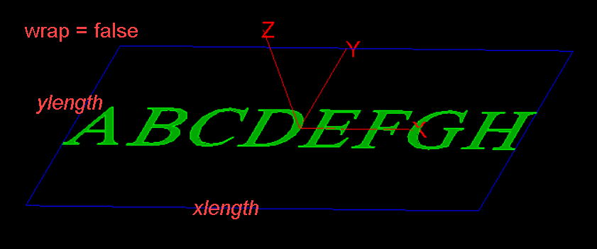

boolean： 成功返回true，失败返回false | AGM.Modelling.SweepByDist( in\out profile, distance, bothside = false, draftangle = 0 ); 字体轮廓沿局部坐标系的z轴方向拉伸 范例: planar_text.js, cylindrical_text.js | in\out profile (ModelObject) : 输入的字体轮廓 | distance (double): 沿局部坐标系的z轴方向拉伸的长度 | bothside (bool): 可以不填，默认是fasle，用来表示是否正负方向同时拉伸 | draftangle (double): 拔模角度，默认为0 用户如果要设置第四个参数draftangle，必须先设置第三个参数bothside. draftangle如果是正数，横截面沿着拉伸方向越来越小；如果是负数，横截面沿着拉伸方向越来越大
boolean： 成功返回true，失败返回false | AGM.Modelling.IntersectHollowCylinder( in\out Modelbody, bottom_position, top_position, max_radius, min_radius ); 用空心圆柱对字体轮廓进行裁剪 范例: cylindrical_text.js | in\out profile (ModelObject) : 输入的字体轮廓 | bottom_position (Position): 空心圆柱轴线的起点 | top_position (Position): 空心圆柱轴线的终点 | max_radius (double): 空心圆柱的外径 | min_radius (double): 空心圆柱的内径，可不填，不填表示实心圆柱
**********************************************************************以下是Sketch命令的参数说明**********************************************************************
boolean： 成功返回true，失败返回false | AGM.Sketcher.CreateDocument(in\out sketch_doc) | in\out sketch_doc (object): 创建的sketch document
boolean： 成功返回true，失败返回false | AGM.Sketcher.CreateSketch(in owner_doc, orgx, orgy, orgz, uposx, uposy, uposz, vposx, vposy, vposz, in\out new_sketch) | in owner_doc (object): sketch document | orgx, orgy, orgz (double): sketch原点 | uposx, uposy, uposz (double): skech的U方向(X方向) | vposx, vposy, vposz (double): skech的V方向(Y方向) | in\out new_sketch (object): 在sketch document里面新建的sketch对象
boolean： 成功返回true，失败返回false | AGM.Sketcher.OpenSketch(in sketch) 打开sketch，需要和AGM.Sketcher.CloseSketch对应。 所有的草图对象需要绘制在AGM.Sketcher.OpenSketch和AGM.Sketcher.CloseSketch之间 | in sketch (object): AGM.Sketcher.CreateSketch创建的sketch对象
boolean： 成功返回true，失败返回false | AGM.Sketcher.CreateRect(firstX, firstY, secondX, secondY, [boolMode = true]) | firstX (double): 草图X方向上的第一个点 | firstY (double): 草图Y方向上的第一个点 | secondX (double): 草图X方向上的第二个点 | secondY (double): 草图Y方向上的第二个点 | boolMode (bool): boolMode = true当前rect与同一个skech里面的其他轮廓合并，boolMode = false当前rect与同一个skech里面的其他轮廓扣减
boolean： 成功返回true，失败返回false | AGM.Sketcher.CreateCircle(centerX, centerY, radius, [boolMode = true]) | centerX, centerY (double): 圆心 | radius (double): 半径 | boolMode (bool): boolMode = true当前circle与同一个skech里面的其他轮廓合并，boolMode = false当前circle与同一个skech里面的其他轮廓扣减
boolean： 成功返回true，失败返回false | AGM.Sketcher.CreatePolygon(pos_array, [boolMode = true]) | pos_array: 坐标数组 | boolMode (bool): boolMode = true当前polygon与同一个skech里面的其他轮廓合并，boolMode = false当前polygon与同一个skech里面的其他轮廓扣减
boolean： 成功返回true，失败返回false | AGM.Sketcher.CreateEllipse(centerX, centerY, major_VecX, major_VecY, major_raidus, minor_radius, [boolMode = true]) | centerX, centerY (double): 椭圆中心 | major_VecX, major_VecY (double): 椭圆长轴方向 | major_raidus (double): 椭圆长轴长度 | minor_raidus (double): 椭圆短轴长度 | boolMode (bool): boolMode = true当前ellipse与同一个skech里面的其他轮廓合并，boolMode = false当前ellipse与同一个skech里面的其他轮廓扣减
boolean： 成功返回true，失败返回false | AGM.Sketcher.CreateCenterLine(startX, startY, endX, endY) 用于Revolve | startX, startY (double): 中心线起点 | endX, endY (double): 中心线终点
boolean： 成功返回true，失败返回false | AGM.Sketcher.CloseSketch()
boolean： 成功返回true，失败返回false | AGM.Sketcher.Extrude(in sketch, height, [removeFlag = false], [reverseFlag = false], [bothsideFlag = false], [angle = 0]) | in sketch (object): sketch对象 | height (double): 拉伸高度 | removeFlag (bool): 在一个sketch document里面可以存在多个sketch对象，removeFlag = true设置当前sketch对象的拉伸效果是扣减 | reverseFlag (bool): 反转拉伸方向 | bothsideFlag (bool): 两个方向拉伸 | angle (double): 拉伸时的拔模角度
boolean： 成功返回true，失败返回false | AGM.Sketcher.Revolve(in sketch, [removeFlag = false], [start_angle = 0], [end_angle = 360], [reverseFlag = false]) | in sketch (object): sketch对象 | removeFlag (bool): 在一个sketch document里面可以存在多个sketch对象，removeFlag = true设置当前sketch对象的选择扫略效果是扣减 | start_angle, end_angle (double): 设置旋转扫略角度，需要同时设置start angle和end angle | reverseFlag (bool): 反转旋转扫略方向
boolean： 成功返回true，失败返回false | AGM.Sketcher.FixModel() 从当前sketch document生成body，sketch document调用AGM.Sketcher.FixModel生成body可以参与modeling操作。

